CASO DE USO
 | FORMATO DE CASOS DE PRUEBAS
 | CO20
 | CASO DE USO | Listar roles
 | PRUEBA | Validar la lista de roles
 | DESCRIPCIÓN | Verificar si el sistema permite listar los roles
 | CONDICIONES DE EJECUCIÓN | El unico que puede hacer esto es el administrador
 | MÓDULO | Permisos y rol

# | ENTRADA | RESULTADO ESPERADO | EVALUACIÓN DE LA PRUEBA | OBSERVACIONES
1 | dar click en el boton llamado roles | Lista de roles registrados en la base de datos | Aprobado | 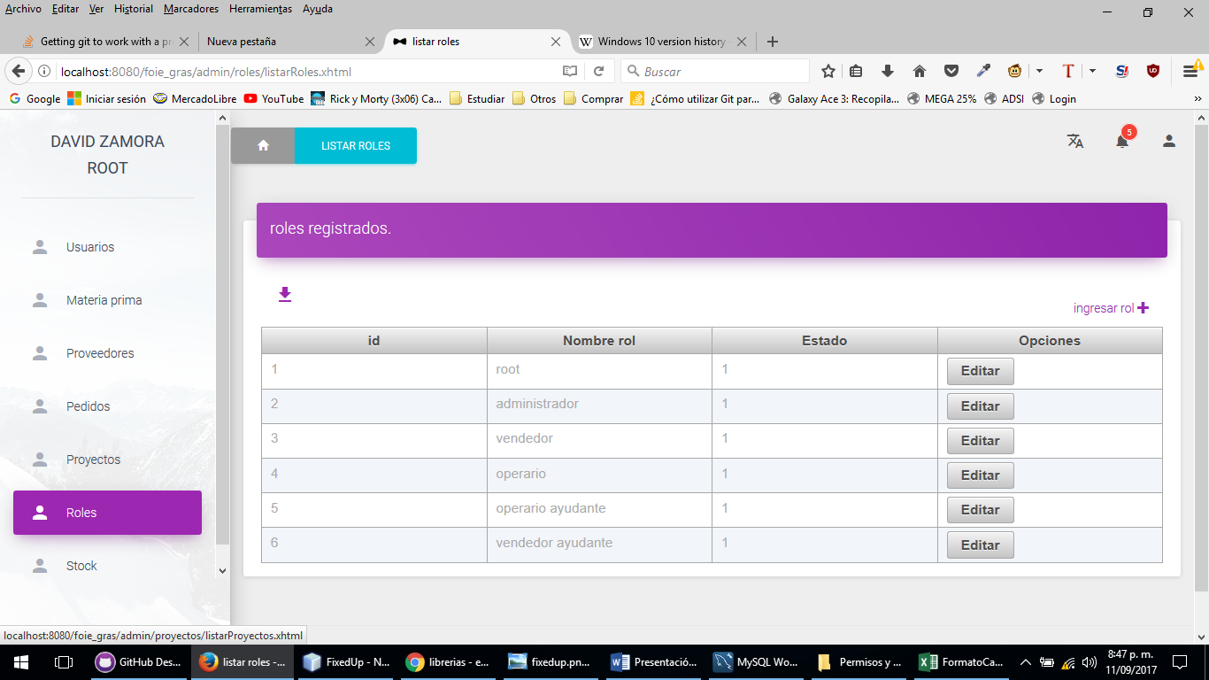
2 | dar click en el boton llamado roles | Alerta lo sentimos los roles no se pudieron listar

